EJERCICIO 1
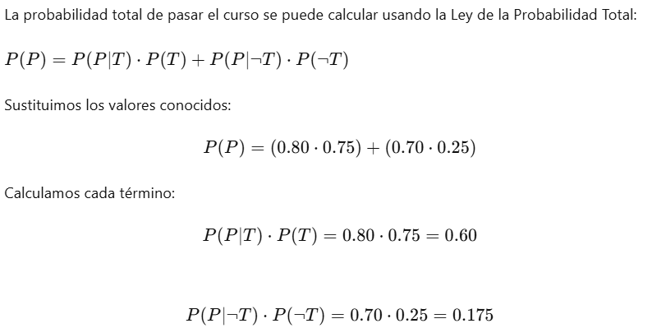
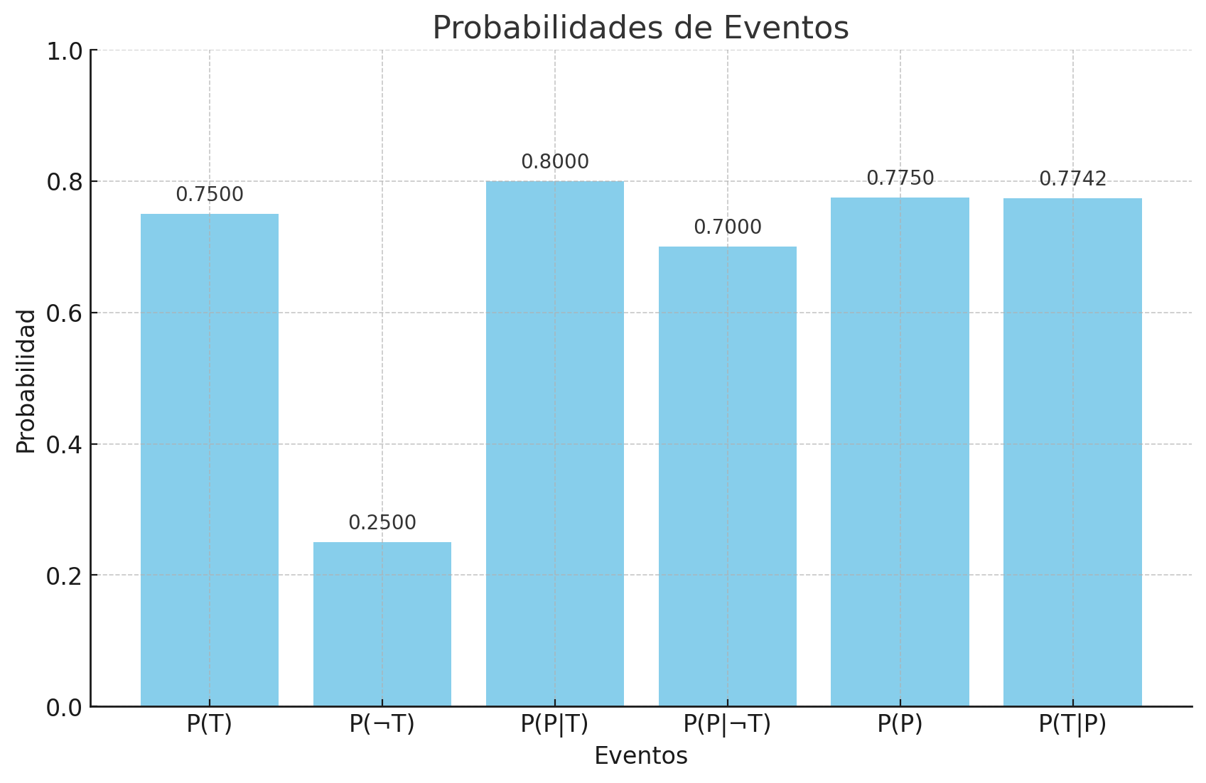
Paso | Descripción | Fórmula | Cálculo | Resultado
Definición de Probabilidades Iniciales | Se definen las probabilidades iniciales de hacer tareas y pasar el curso. | P(T) = 0.75, P(¬T) = 0.25, P(P | T) = 0.80, P(P | ¬T) = 0.70
Cálculo de P(P) usando probabilidad total | Se calcula la probabilidad total de pasar el curso combinando las probabilidades condicionales y los eventos de tarea. | P(P) = P(P | T) * P(T) + P(P | ¬T) * P(¬T) | 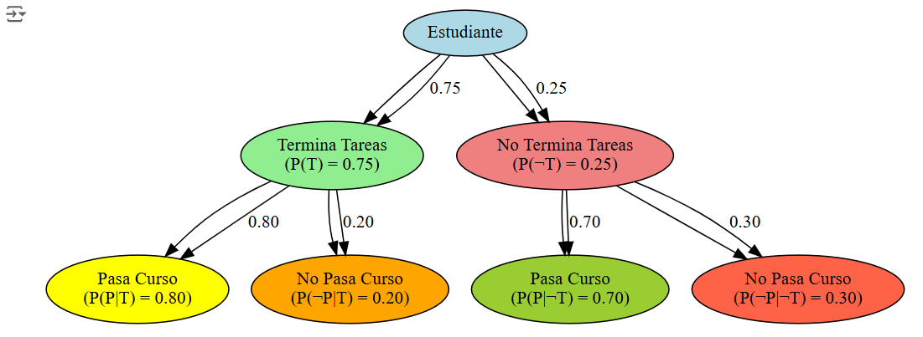
Aplicación del Teorema de Bayes para encontrar P(T | P) | Se utiliza el Teorema de Bayes para encontrar la probabilidad de que un estudiante haya terminado sus tareas dado que pasó el curso. | P(T | P) = (P(P

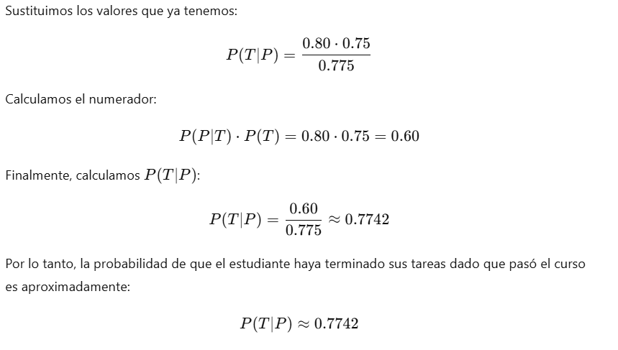
 |  |  |  |  | Probabilidades Dadas: | Aplicar el Teorema de Bayes para Encontrar P(T∣P)
 |  |  |  |  | P(T)=0.75
 |  |  |  |  | P(¬T)=1−P(T)=0.25
 |  |  |  |  | P(P∣T)=0.80
 |  |  |  |  | P(P∣¬T)=0.70

EJERCICIO 2
Metodo de pago | Prob. de pago | Prob. de compra >150 | Prob conjunta | Contribución
Efectivo o cheque | 0.25 | 0.30 | 0.075 | 0.15
Tarjeta crédito | 0.25 | 0.80 | 0.20 | 0.15
Tarjeta débito | 0.50 | 0.45 | 0.225 | 0.15
Total | 1.00 |  | 0.50

Cuenta de Metodo de pago por Prob. de pago
 | Total
0.25 | 2
0.50 | 1
1.00 | 1

EJERCICIO 4
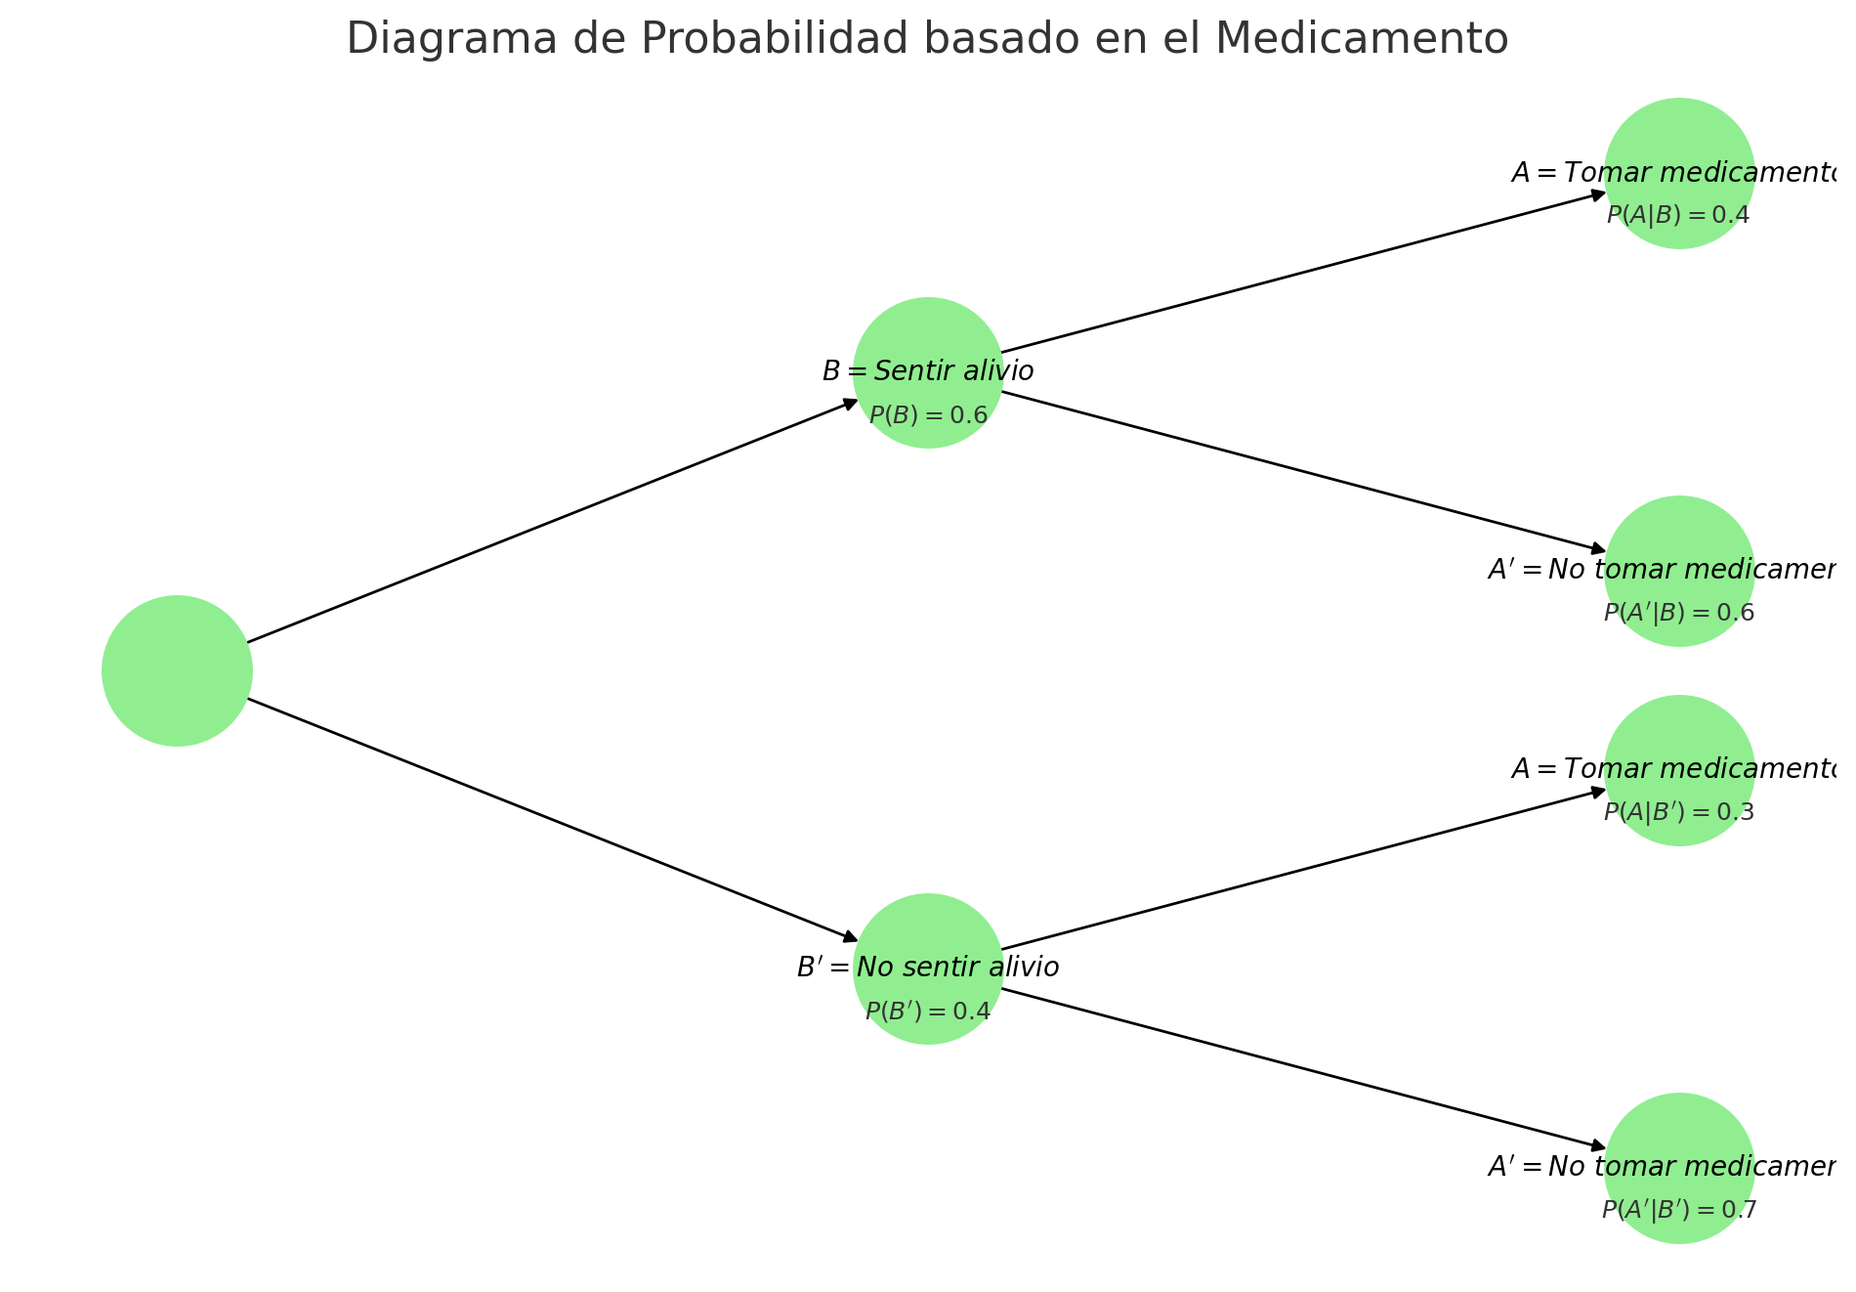
Tomar el medicamento.
No tomar el medicamento.
Sentir alivio.
No sentir alivio.

Evento | Probabilidad | Condicional (P(A|B)) | Condicional (P(A|B')) | Condicional (P(B|A)) | Condicional (P(B|A'))
Sentir alivio (B) | 0.6 | 0.4
No sentir alivio (B_') | 0.4 |  | 0.3
Tomar el medicamento (A) | 0.36 |  |  | 0.67
No tomar el medicamento (A_') | 0.64 |  |  |  | 0.5625

EJERCICIO 5
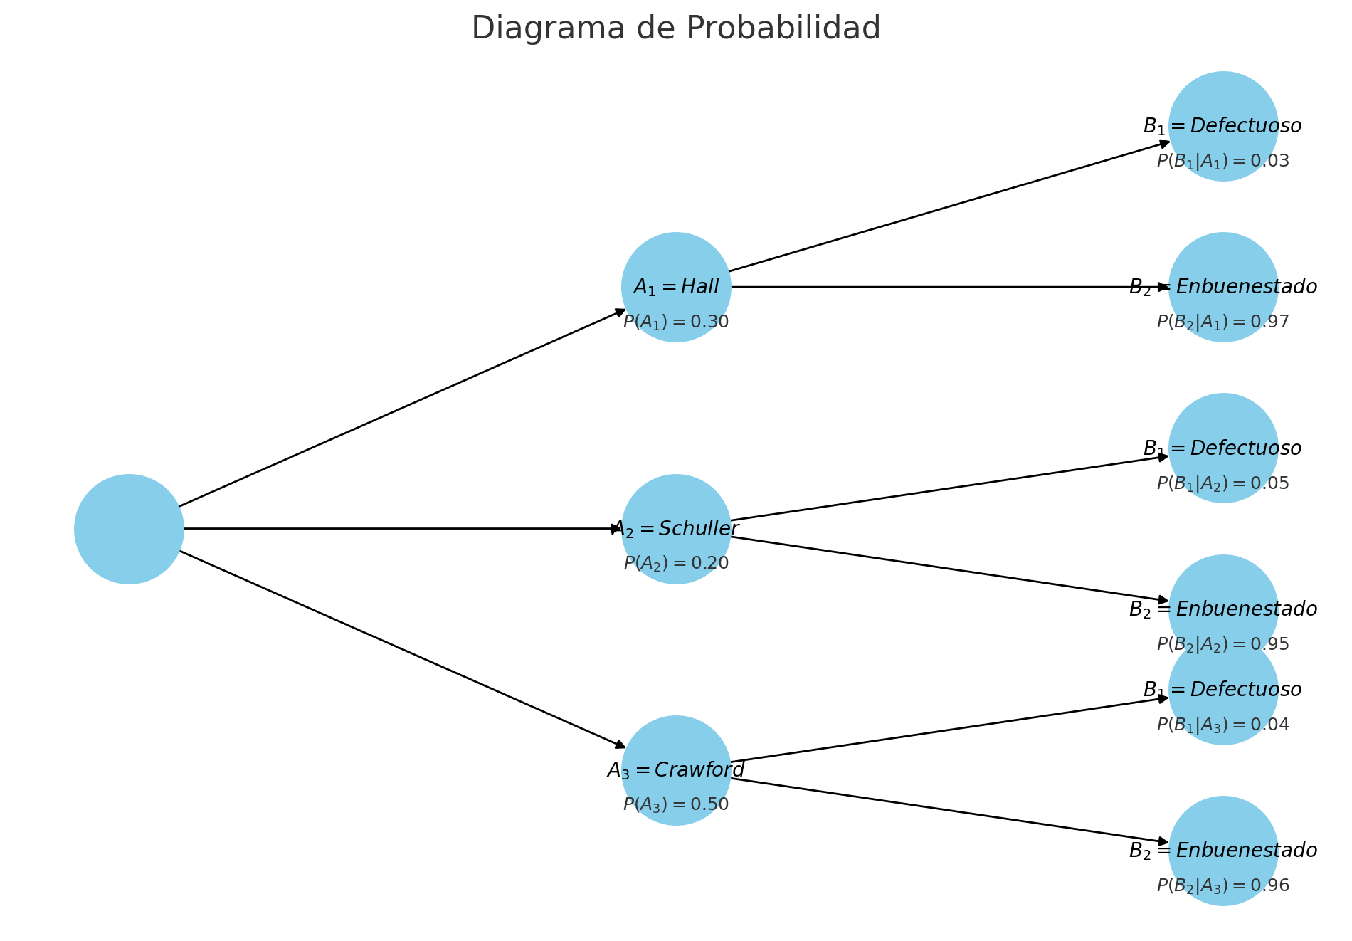
CORPORACIÓN LA FAVORITA 2021
Basándonos en el informe de la Corporación la Favorita, hemos aplicado el teorema de Bayes para entender mejor las probabilidades de éxito en la venta de propiedades en diversas zonas. Este análisis nos permite identificar patrones y tomar decisiones estratégicas en el mercado inmobiliario. Utilizando datos hipotéticos, calculando la probabilidad de que una zona sea de alta demanda cuando se ha vendido una propiedad en esa área.

Evento | Probabilidad | Condicional (P(A|B)) | Condicional (P(A|B')) | Condicional (P(B|A)) | Condicional (P(B|A'))
Vender una propiedad en general | P(V) = 0.70 | P(V|H) = 0.85 | P(V|H') = 0.60 | P(H|V) = 0.49 | P(H'|V) = 0.51
Zona de alta demanda | P(H) = 0.40
Zona no alta demanda | P(H') = 0.60

